module
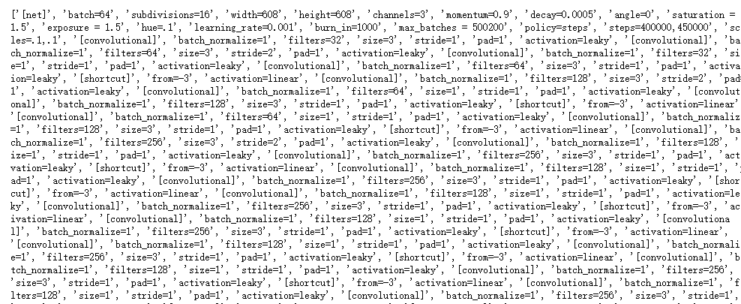

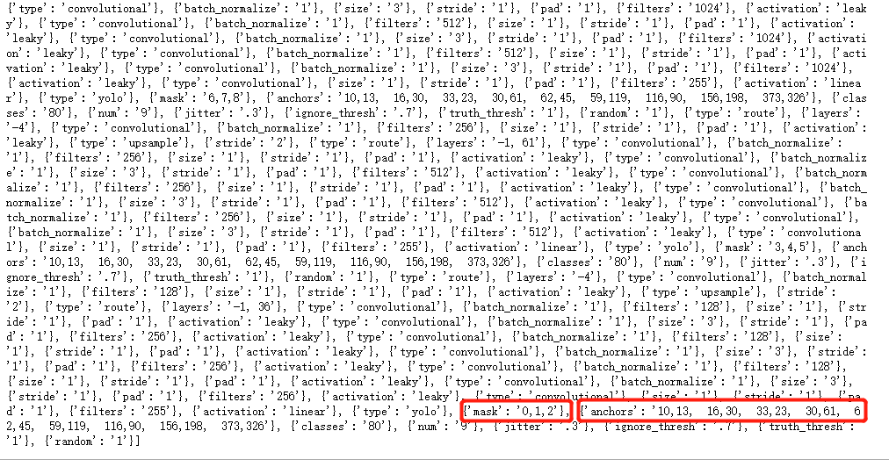

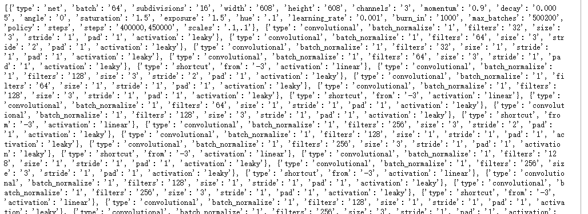

mosaic
x1a,y1a
n_size 832
x1b,y1b
img4

x2a,y2a
x2b,y2b

x1b, y1b, x2b, y2b为紫色区域
n_size

x1a, y1a, x2a, y2a为红色区域

x1a,y1a
x1b,y1b
n_size 832
img4
saturation'
hue'
contrast'
brightness'
lighting_noise'
crop'
expand'
mirror'

n_size
x2a,y2a
x2b,y2b

小的没法赋值给大的，即img的shape或者x1b,y2b差值小于x1a,y2a

loss
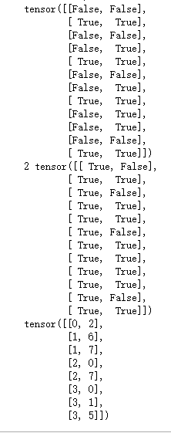

 |  | 1 6
 |  | 1 7
 |  | 2 7
 |  | 3 5

52x52特征图下适配失败，根据anchor_id，会在26x26特征图下适配成功

 | 52x52 |  |  |  | 0-2
 |  |  |  |  |  |  |  |  |  | bl | b_idx | best_nl
 | b | best_n_id | best_n | thresh_nl |  |  | thresh_nl_branch |  |  | img_id | gt_id | anchor_id
 | 0 | 0 | 3 | 0 | 2 | 非max但超过阈值 | 0 | 2 | gt0 | 0 | 0 | 2 | gt对应阈值 anchor
 | 1 | 1 | 5 | 0 | 3 | 仅max超过阈值 | 3 | 2 | gt1-2 | 1 | 3 | 2 | gt对应max anchor
 | 1 | 2 | 4 | 1 | 5 | 已去重 | 4 | 1 | gt1-3 | 1 | 4 | 1 | gt对应max anchor
 | 1 | 3 | 2 | 2 | 4 | 仅max超过阈值 | 4 | 2 | gt1-3 | 1 | 4 | 2 | gt对应阈值 anchor
5张图片10个gt框 | 1 | 4 | 1 | 3 | 2 | 未超过，但为max | 5 | 2 | gt2 | 2 | 5 | 2 | gt对应阈值 anchor
 | 2 | 5 | 6 | 4 | 1 | 仅max超过阈值 | 7 | 0 | gt3 | 3 | 7 | 0 | gt对应阈值 anchor
 | 2 | 6 | 3 | 4 | 2 | 非max但超过阈值 | 7 | 1 | gt3 | 3 | 7 | 1 | gt对应max anchor
 | 3 | 7 | 1 | 5 | 2 | 非max但超过阈值 | 7 | 2 | gt3 | 3 | 7 | 2 | gt对应阈值 anchor
 | 4 | 8 | 0 | 5 | 6 | 已去重 | 8 | 0 | gt4-0 | 4 | 8 | 0 | gt对应max anchor
 | 4 | 9 | 2 | 6 | 3 | 未超过，但为max | 9 | 1 | gt4-1 | 4 | 9 | 1 | gt对应阈值 anchor
 |  |  |  | 7 | 0 | 非max但超过阈值 | 9 | 2 | gt4-1 | 4 | 9 | 2 | gt对应max anchor
 |  |  |  | 7 | 1 | 仅max超过阈值
 |  |  |  | 7 | 2 | 非max但超过阈值 |  |  |  | gt0，gt1-0，gt1-1，gt2-1四个gt未适配上合适的anchor
 |  |  |  | 8 | 0 | 仅max超过阈值 |  |  |  | gt1-3适配了两个anchor
 |  |  |  | 9 | 1 | 非max但超过阈值 |  |  |  | gt3适配了三个anchor
 |  |  |  | 9 | 2 | 已去重 |  |  |  | gt4-1适配了两个anchor

4张图片
0,1,1,2,2,3
预测Pred张量体是复制的，两者完全相同
标签张量体，互不相同

6个gt框
6x6
4个预测结果Predtensor
4x3x13x13x4
gt1-0

两个张量体比较，取更大的结果保留下来

iou结果
6x3x13x13

1,2都有两个张量体,
gt1-1
iou融合,max合并

iou结果
4x3x13x13
选择更大的本质是选择正确的那一个张量体计算结果

NMS
10647x25

30x25
30x25
30x7(conf,x,y,x,y,clsv,clsi)
30维布尔向量(iou值>0.4阈值)
[T,F,T,F,F,T]
提取出与1box相比，
需要去除的那些box行
10x7
置信度大于阈值的
30个box
按照置信度*类别概率，从高到低排列

相与操作得索引

30维布尔向量(类别匹配度)
[F,T,T,F,T,F]
conf 10x1
loc 10x4

将第一个box存储起来

相乘在列方向上求和，得4维向量

conf_thresh>0.5?

对余下的20个box继续进行循环

predbox 10x4

gtbox 6x4

cfg
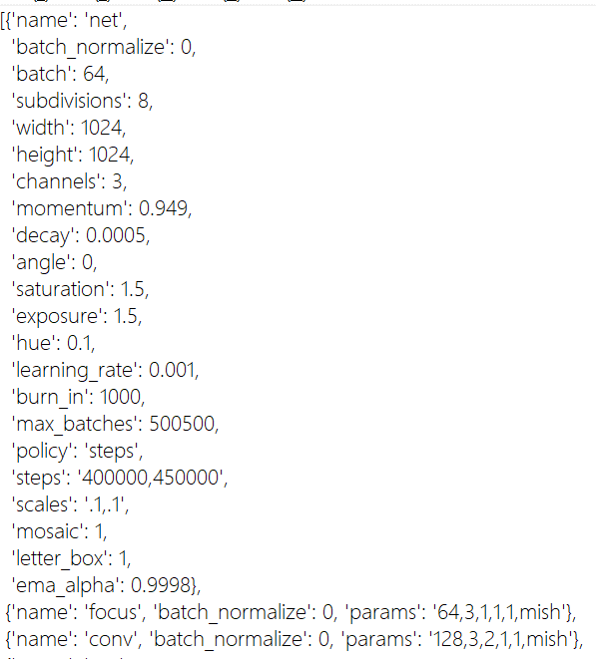
输入1x3x1024x1024
Conv: inc=12,outc=64,
k=3,s=1,p=1,b=1
Focus:隔行采样1x12x512x512
1x64x512x512
Focus层

下采样卷积层
Conv: inc=64,outc=128,
k=3,s=2,p=1,b=1

1x128x256x256

1x128x256x256
Csp-1层
左侧分支的通道数减半，实现将输入的通道一分为二的操作

左侧1,Conv: inc=128,outc=64,
k=1,s=1,p=0,b=1
左侧0,Conv: inc=128,outc=64,
k=1,s=1,p=0,b=1
self.branch
out_dims={'0':64}

左侧1,Conv: inc=128,outc=64,
k=1,s=1,p=0,b=1

1x64x256x256
Rep重复3次
Res层，包括Rep和DB
ResRep结构
Rep层，包括了DB模块
1x64x256x256

Conv: inc=64,outc=64,
k=3,s=1,p=1,b=1
Conv: inc=64,outc=64,
k=1,s=1,p=0,b=1
BN
1x64x256x256
左侧1,Conv: inc=64,outc=64,
k=1,s=1,p=0,b=1

1x64x256x256
DropBlock2D
传入cat结构
(64,{'0':64},'0')
self.froms=['0']
out_dims={'0':64}
Rep层

Conv: inc=64,outc=64,
k=3,s=1,p=1,b=1
Conv: inc=64,outc=64,
k=1,s=1,p=0,b=1
BN

包括了分支后的cat和cat之后的卷积操作
Csp里的cat为：
len(self.froms) == 1的情况
左分支x cat 右分支c1
1x128x256x256

右侧Conv: inc=128,outc=128,
k=3,s=2,p=1,b=1

1x64x256x256
DropBlock2D

1x128x256x256

OUT--1层
记录该层号为-1
记录该层通道数128
routs[-1] = 128
Conv: inc=128,outc=128,
k=1,s=1,p=0,b=1

out层计算结果未返回到主线上去
是单独分支保存
故后续层的输入还是从主线上进行
不是接续out层的输出
1x128x256x256

下采样卷积层
Conv: inc=128,outc=256,
k=3,s=2,p=1,b=1

1x256x128x128

Csp-2层
self.branch
out_dims={'0':256}
左侧1,Conv
左侧0,Conv

包含9个Rep结构

左分支x cat 右分支c1
1x256x128x128

右侧Conv

1x256x128x128

OUT-0层
记录该层号为0
记录该层通道数256
routs[0] = 256
Conv: inc=256,outc=256,
k=1,s=1,p=0,b=1

routs={'-1':128,'0':256}
1x256x128x128

下采样卷积层
Conv: inc=256,outc=512,
k=3,s=2,p=1,b=1

1x512x64x64

Csp-3层

左侧1,Conv
左侧0,Conv
self.branch
out_dims={'0':512}

包含9个Rep结构

左分支x cat 右分支c1
1x512x64x64

右侧Conv

1x512x64x64

routs={'-1':128,'0':256,'1':512}

OUT-1层
记录该层号为1
记录该层通道数512
routs[1] = 512
Conv: inc=512,outc=512,
k=1,s=1,p=0,b=1

1x512x64x64

下采样卷积层
Conv: inc=512,outc=1024,
k=3,s=2,p=1,b=1

1x1024x32x32

Conv: inc=1024,outc=512,
k=1,s=1,p=0,b=1

1x512x32x32

Spp层

5x5池化
9x9池化
13x13池化

1x2048x32x32

Conv: inc=2048,outc=1024,
k=1,s=1,p=0,b=1

1x1024x32x32

Csp-4层
这个Csp开始没右侧了
self.branch
out_dims={'0':1024}
左侧1,Conv
1024
左侧0,Conv
1024

包含3个Rep结构

左分支x cat 右分支c1
1x2048x32x32

这个Csp前面没有Cat层，所以卷积通道数的关系和后两个Csp又有点不同

左侧Conv
1024

1x1024x32x32

Conv: inc=1024,outc=512,
k=1,s=1,p=0,b=1

1x512x32x32

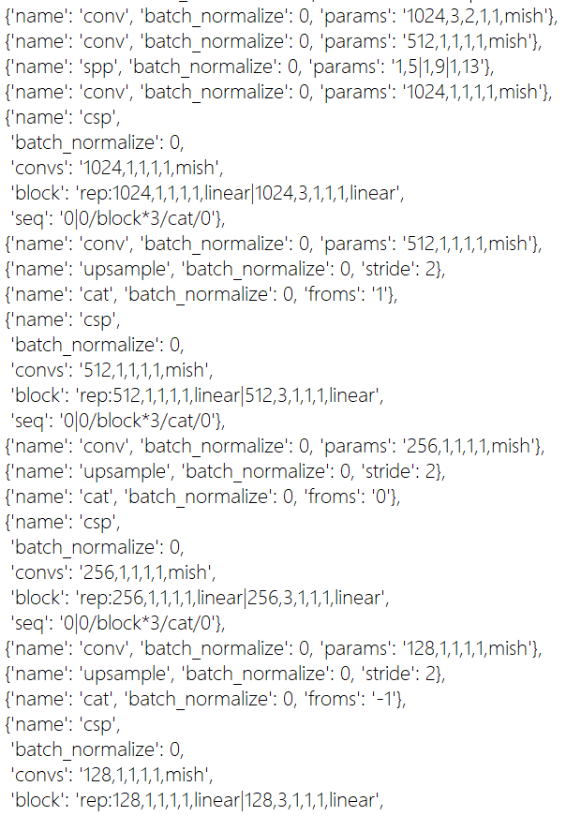
上采样层
1x512x64x64

与1层进行拼接
两个变量的内容：
routs={'-1':128,'0':256,'1':512}
out={'-1':module(x),'0':module(x),'1':module(x)}

1x1024x64x64

Csp512层
Conv

Conv: inc=512,outc=256,
k=1,s=1,p=0,b=1

1x256x64x64

上采样层
1x256x128x128

与0层进行拼接

1x512x128x128

Csp256/Cat

上采样层
1x128x256x256

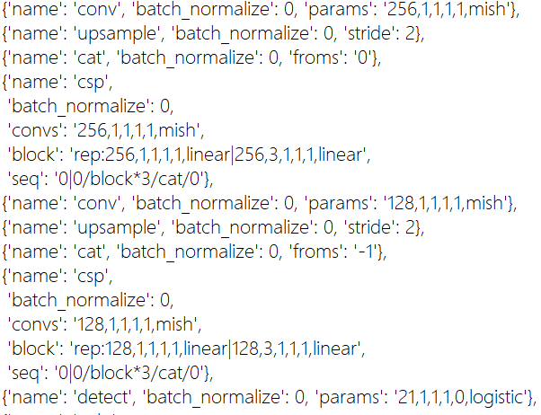

与-1层进行拼接

1x256x256x256

Csp128

1x128x256x256

Detect层
Conv: inc=128,outc=21,
k=1,s=1,p=0,b=1

yolo层
1x21x256x256
1x(3x7)x256x256
7:conf,x,y,w,h,cls0,cls1

focus
 |  |  |  |  |  |  | 列1 | 列2 | 列3 | 列4 | 列5
x[..., ::2, ::2] 3x3x3
x[..., 1::2, ::2] 3x2x3
x[..., ::2, 1::2] 3x3x2
x[..., 1::2, 1::2] 3x2x2

列1 | 列2 | 列3 | 列4 | 列5 | 列6 | 列7

conv
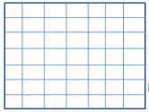
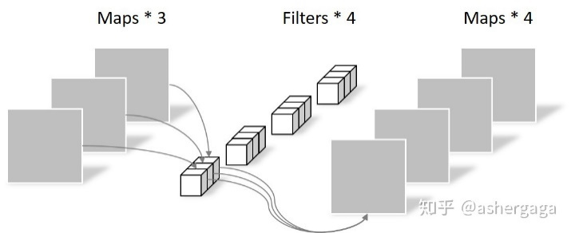
W（输入矩阵的大小），过滤器的大小K，填充为P，输出矩阵的大小为
W'=(W-K+2P)/S+1

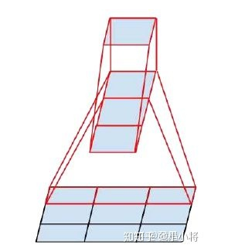
1x1卷积只是把原始数据乘以一个倍数（卷积核的数值）
当输入为6x6x32时，1x1卷积的形式是1x1x32，当只有一个1x1卷积核的时候，此时输出为6x6x1 | 注意shape是6x6x1，而不是6x6

正常卷积操作：N_std = 4 × 3 × 3 × 3 = 108参数

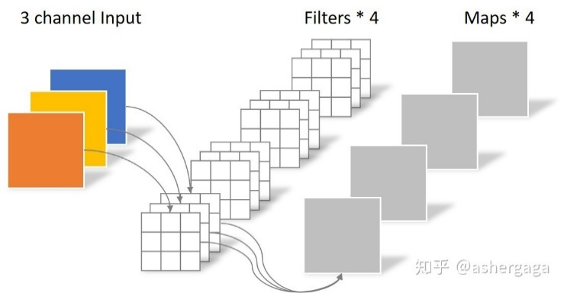

输入
卷积核
求和

=
=
3
点乘

3
3x3x3
3x3x2
Depthwise卷积
N_depthwise = 3 × 3 × 3 = 27
3个通道，共乘积3次，但求和时只计算2次，比通道数少一次

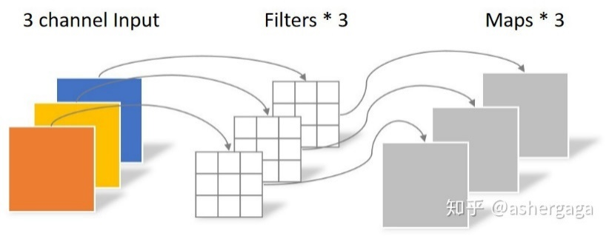
将3x3的卷积核拆分为1x3和3x1的组合，降低网络计算参数
3x3=9 -> 1x3+3x1=6

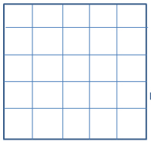

Pointwise卷积 N_pointwise = 1 × 1 × 3 × 4 = 12 N_separable = N_depthwise + N_pointwise = 39

Transformer
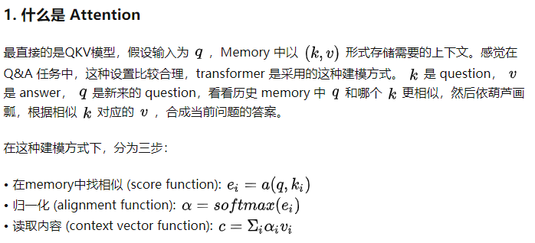
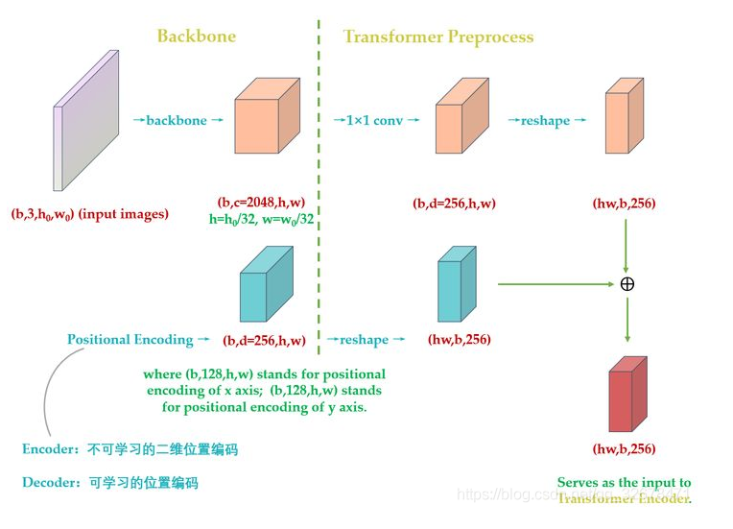
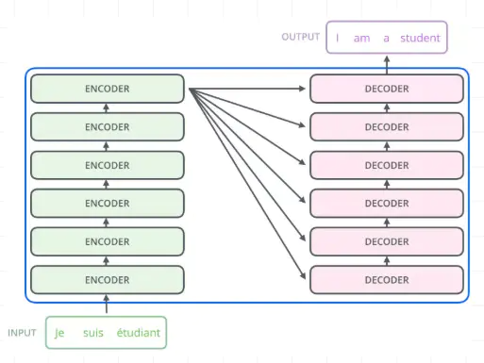
6层堆叠
输入图像
特征图
通道压缩
整形

整形

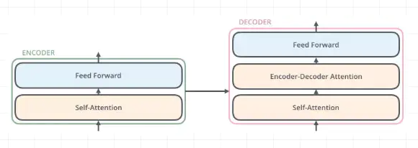
每层内部结构

信息整合

位置编码
Multi-Head Attention机制

6层堆叠
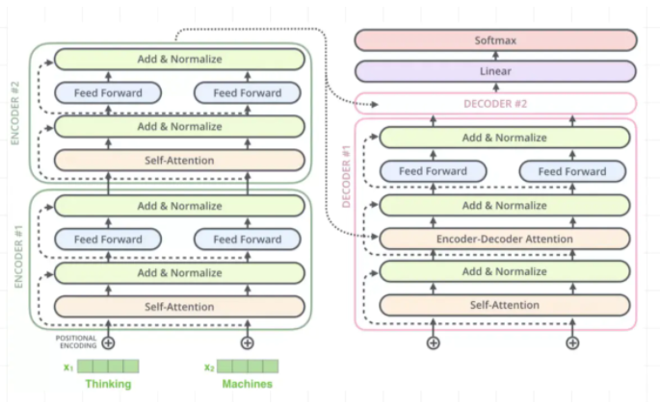

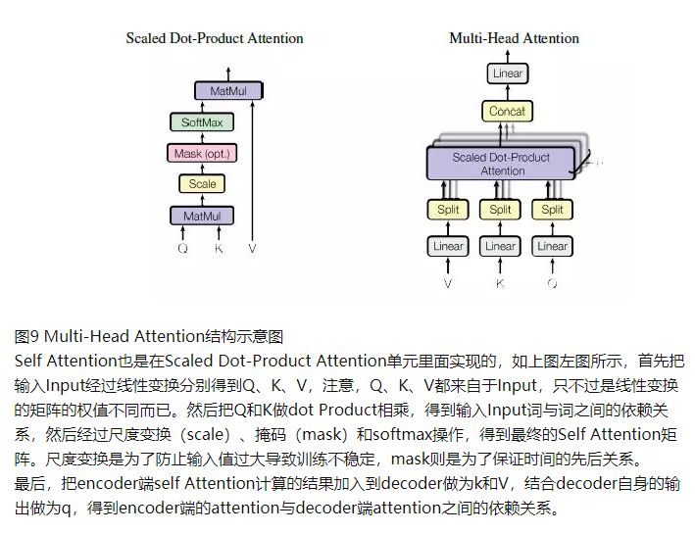

传统attention机制：只关注到输入端和输出端词与词之间的依赖关系
self-attention机制：不光关注输入端和输出端之间的依赖关系，
输入端与输入端本身的词汇之间也应该关注依赖关系
self Attention可以不仅可以得到源端与目标端词与词之间的依赖关系，
同时还可以有效获取源端或目标端自身词与词之间的依赖关系

ViT
列1 | 列2 | 列3 | 列4 | 列5 | 列6 | 列7 | 列8
2x3x416x416
416/32=13个
13*13=169个图像块
2x169x3072
2x169x1024
2x169x3x32x32

2x170x1024
2x170x1024

2x170x1024

2x170x512*3

2x170x512

Q
K
V

2x170x8x64

2x8x170x64

2x8x170x170

2x8x170x64

2x170x512

2x170x1024

Swin
imgsize=32x32
8x8个patch
window0
16x16
window1
window1
patch 4x4

window2
window3

yolo
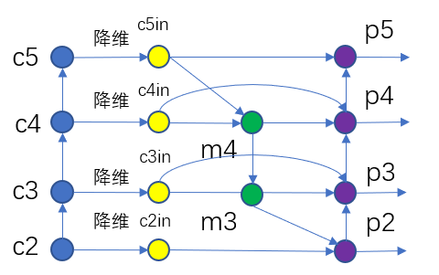
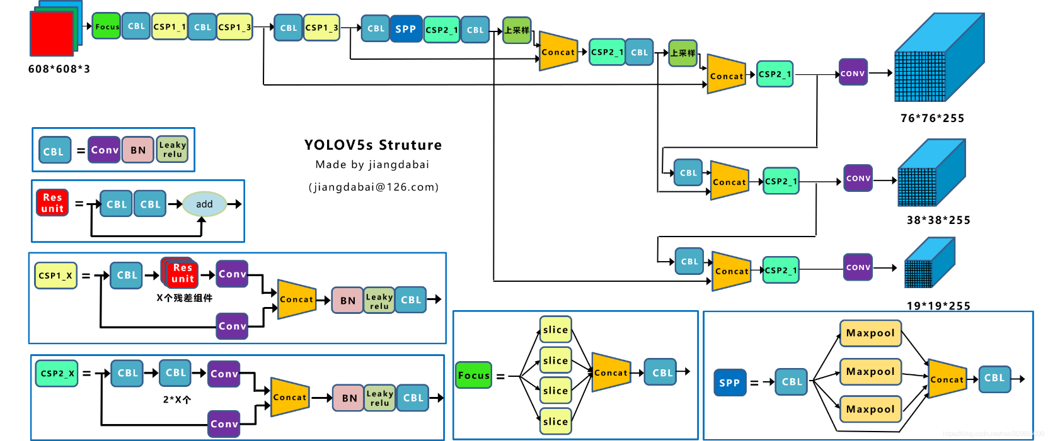
Concat和cfg文件中的route功能一样 | Yolov4的Backbone中都使用了Mish激活函数，而后面的网络则还是使用Leaky_relu函数。
add和cfg文件中的shortcut功能一样 | FPN是自顶向下的，将高层的特征信息通过上采样的方式进行传递融合
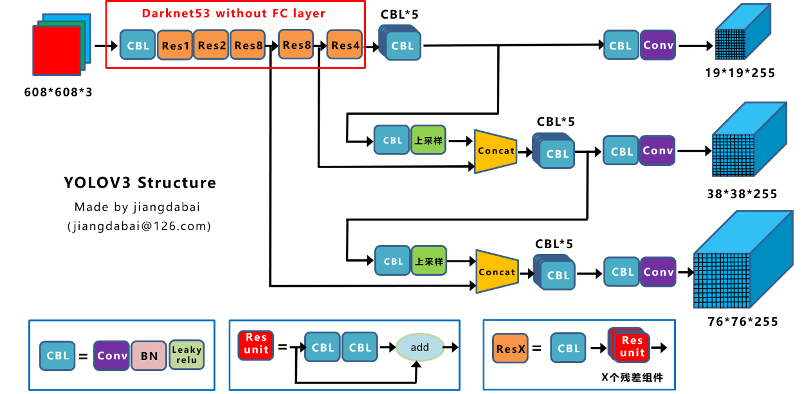
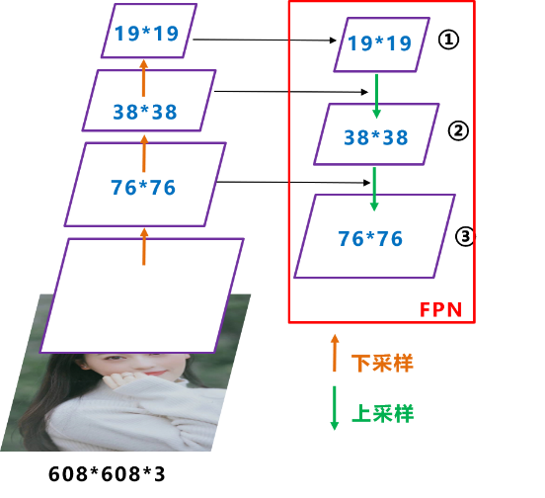

 |  |  | 紫色部分输出为主干网络的特征图输出
 |  |  | Neck部门进行的是特征图中特征融合操作

 |  |  | 原本的PANet网络的PAN结构中，两个特征图结合是采用shortcut操作，而Yolov4中则采用concat（route）操作

Attention和YOLT结合
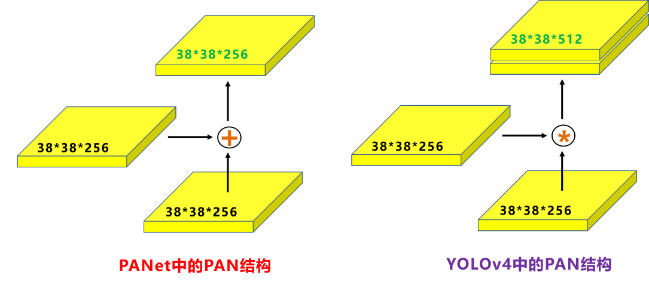

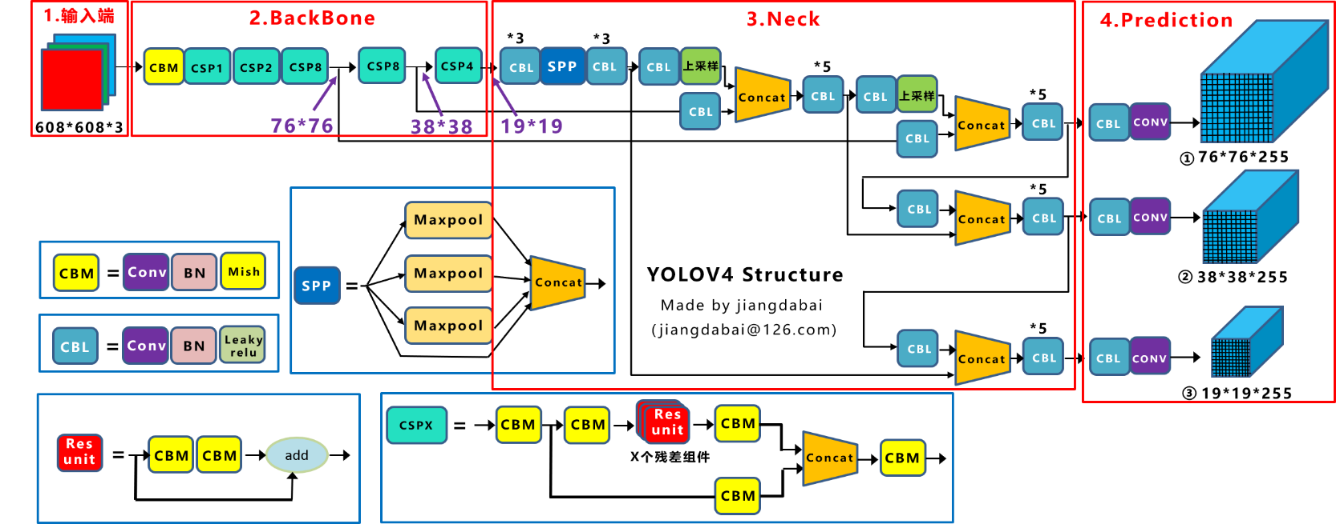
 |  | Yolov4在FPN层的后面还添加了一个自底向上的特征金字塔
 |  | FPN层自顶向下传达强语义特征，而特征金字塔则自底向上传达强定位特征
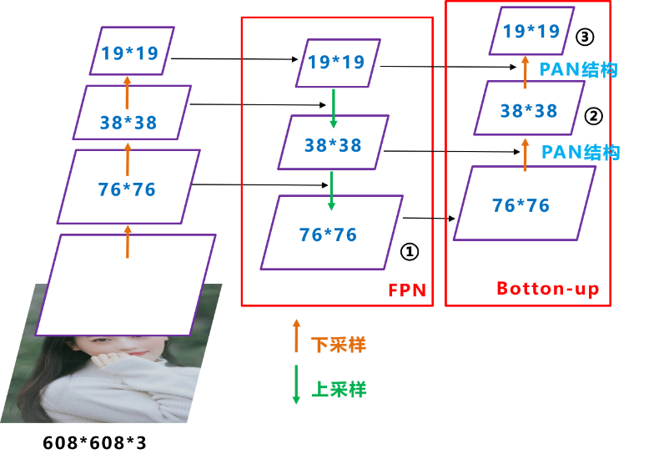

76x76

38x38
 |  |  |  | IOU_Loss：主要考虑检测框和目标框重叠面积。
 |  |  |  | GIOU_Loss：在IOU的基础上，解决边界框不重合时的问题。
 |  |  |  | DIOU_Loss：在IOU和GIOU的基础上，考虑边界框中心点距离的信息。
19x19
 |  |  |  | CIOU_Loss：在DIOU的基础上，考虑边界框宽高比的尺度信息。

FPN
特征图上采样后过3x3的卷积目的是消除上采样的混叠效应（aliasing effect）
FPN（Feature Pyramid Network）算法同时利用低层特征高分辨率和高层特征的高语义信息，通过融合这些不同层的特征达到预测的效果。并且预测是在每个融合后的特征层上单独进行的
FPN网络通过利用多尺度特征学习大大提升了检测网络的检测性能，然而这种设计本身背后就存在一些缺陷，使得多尺度的特征不能被网络完全的利用起来

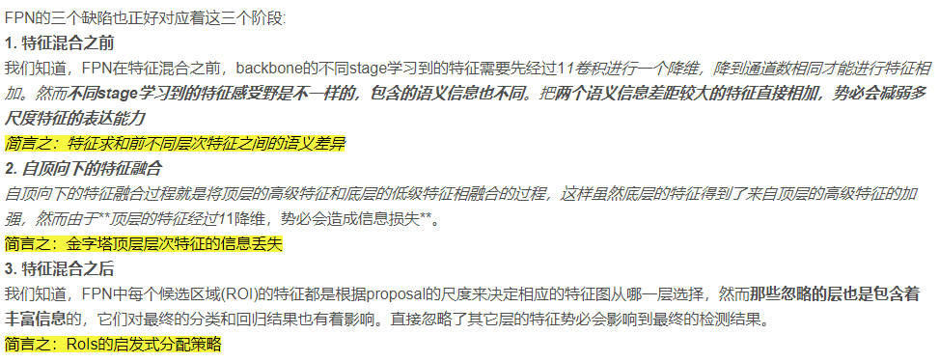
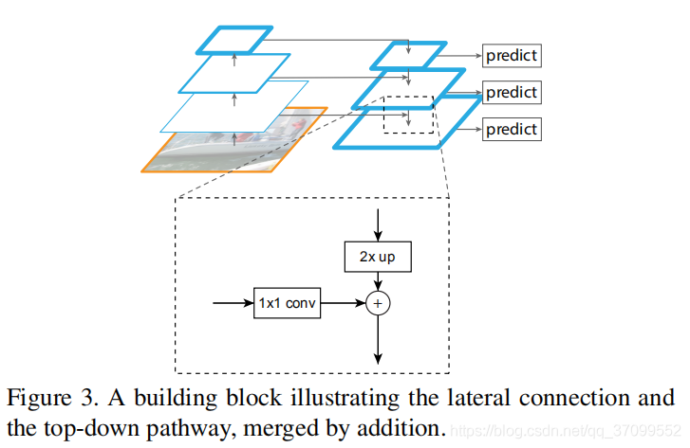

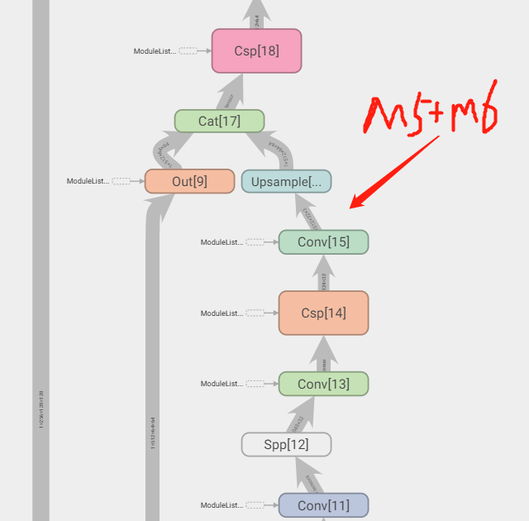

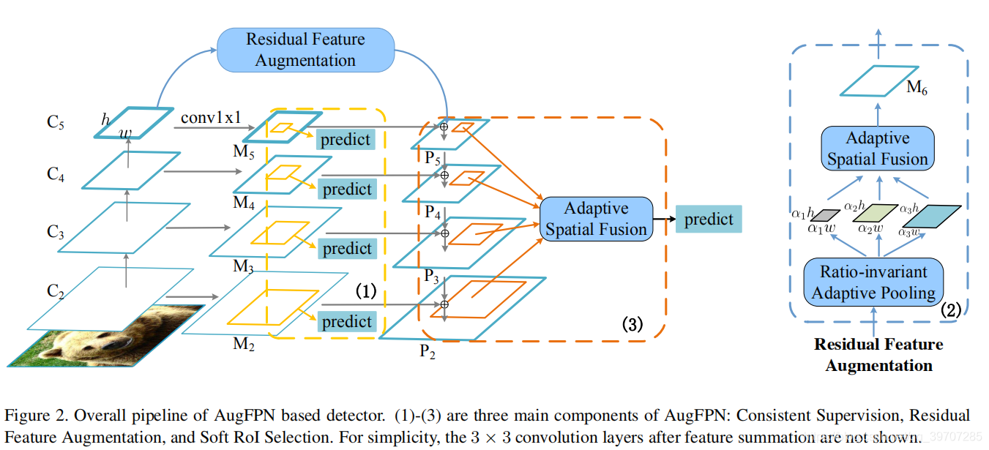
利用残差分支向原始分支注入不同的空间上下文信息，改进M5的特征表示
期望空间上下文信息能够减少M5信道中的信息损失，同时提高特征金字塔的性能。

利用残差分支向原始分支注入不同的空间上下文信息，改进M5的特征表示

利用RFA模块生成新的特征图，再利用ASF模块进行融合

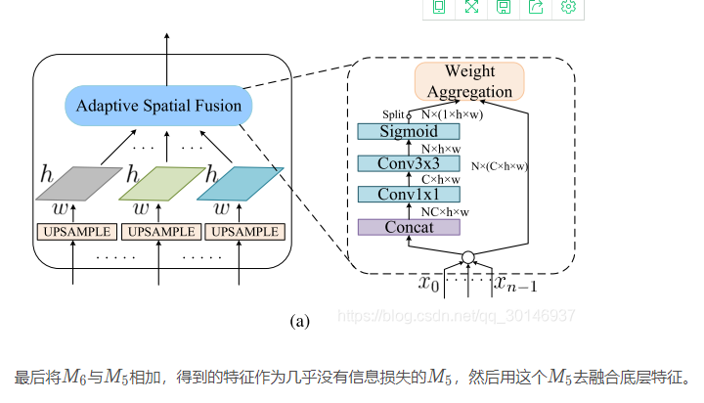
图中的N不是batch_size，而是原特征图会被分为几个特征图

NAS
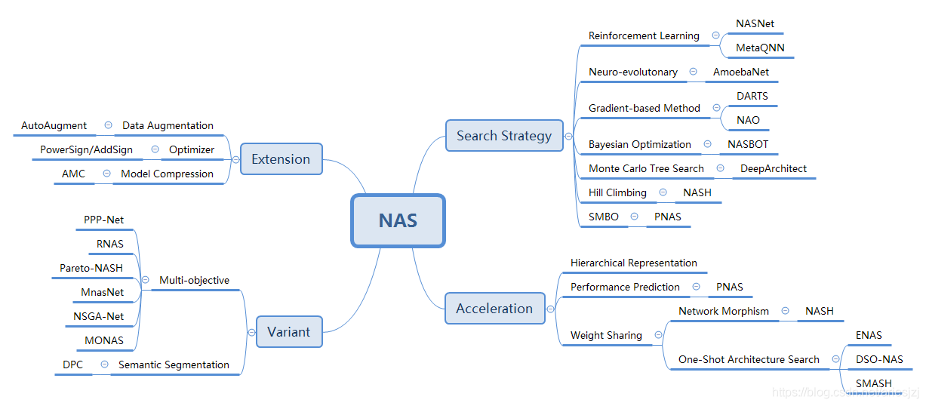

搜索策略：
基于强化学习（Reinforcement learning） | 2016年由MIT发表的《Designing Neural Network Architectures using Reinforcement Learning》和Google发表的《Neural Architecture Search with Reinforcement Learning》
基于进化算法（Evolutionary algorithm） | Google的论文《Large-Scale Evolution of Image Classifiers》 |  |  | 《Regularized Evolution for Image Classifier Architecture Search》
基于梯度的方法（Gradient-based method） | 《DARTS: Differentiable Architecture Search》 |  | 《Neural Architecture Optimization》
其他
《Adaptive structural learning of artificial neural networks》，《Deeparchitect: Automatically designing and training deep architectures》，《Neural architecture search with bayesian optimisation and optimal transport》，《Simple And Efficient Architecture Search for Convolutional Neural Networks》

层次化表示(Hierarchical Representation) |  | 《Learning Transferable Architectures for Scalable Image Recognition》 |  |  |  | 《Hierarchical Representations for Efficient Architecture Search》
权重共享(Weight sharing) | 《Reinforcement Learning for Architecture Search by Network Transformation》 |  |  |  | 《You Only Search Once: Single Shot Neural Architecture Search via Direct Sparse Optimization》
表现预测(Performance prediction) | 《Progressive Neural Architecture Search》 |  |  | 《Accelerating Neural Architecture Search using Performance Prediction》

BN
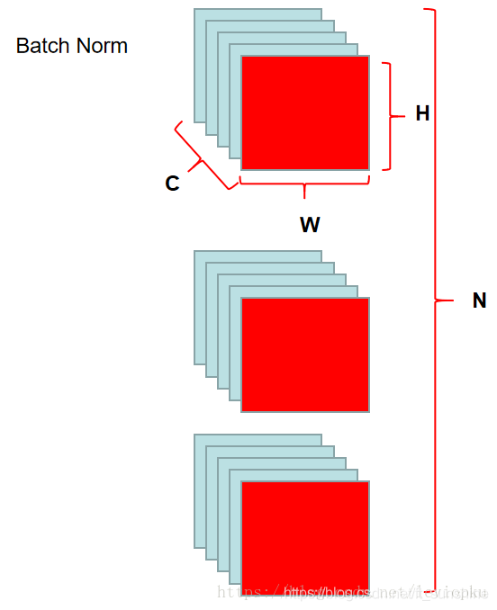
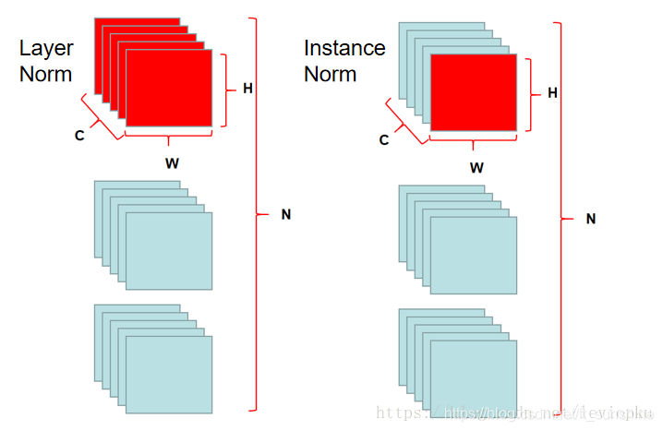
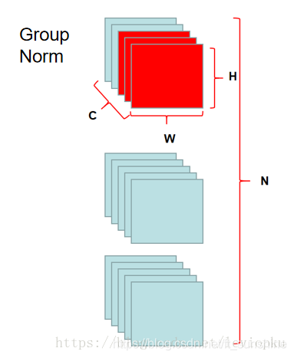

Adapool
9x1

1x5x13x9
1x5x13x1

1x13

1x5x1x9

1x5x9x1

MLP
Avgpool
3x3->1x1

列
3
行
2x48
3
Flatten
fc1
2x36
1
reshape
fc2
KS=(3,3)
2x48
Avgpool
BN
(2x4x4)x3x1x1
(2x3x4x1x4x1)

2x3x12x12
2x3x4x4
2x3x4x4

reshape

全局感知

广播机制相加

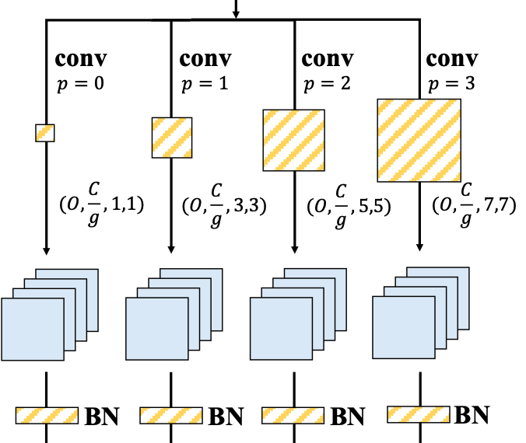
分块感知

(2x4x4)x3x3x3

Flatten

32x27
局部感知

fc3:分组全连接

32x18
reshape过程：
逐行取出4个元素，然后整形为(4/2,2)形状
每一行按照通道方向进行堆叠，即C=4
每一块按batch方向进行堆叠，即B=4

bn

32x18

reshape

32x2x3x3

MKL
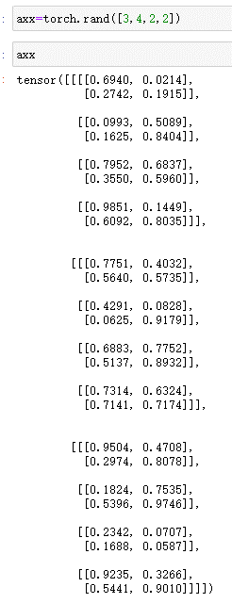
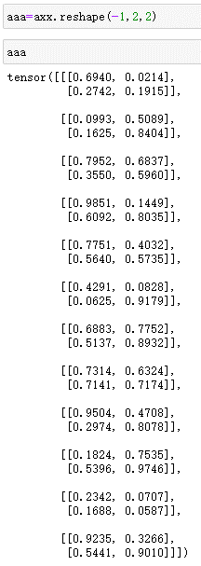
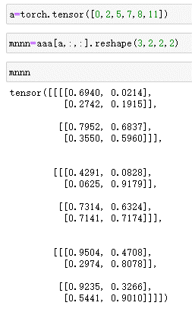
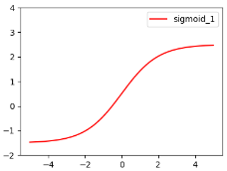
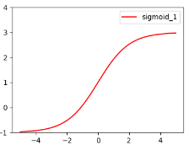
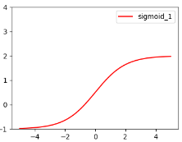
input
img0
input
img0
input
img0
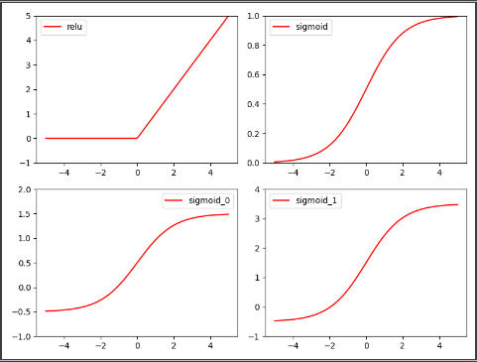

2x(128x4)x13x13
2x4x1x1
2x1x1x1
input
img0
input
input
input
img0
input
input
input
img1
2x1x1x1
2x1x1x1
input
img0
2x1x1x1
2x1x1x1
3x3
input
img0
3x3
3x3
3x3

yolov5
12x6
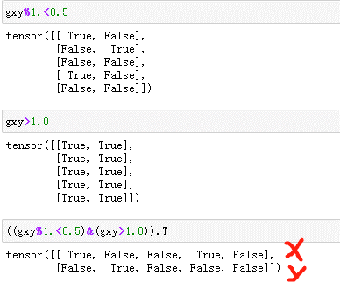
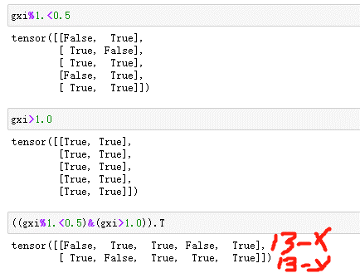
3x12
X=4x3x7x7x25

3x12x6
3x12x1

依次取得正样本对应位置的[25]维box信息

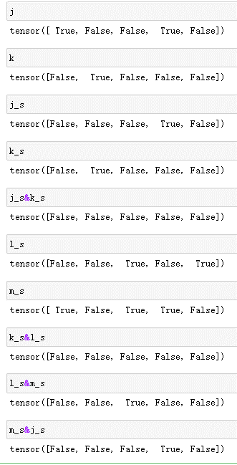
满足<0.5的x点

此时x,y看作是分散的单个点，彼此无关
满足<0.5的y点

满足<0.35的x点
3x12x7
满足<0.35的y点
X[b,a,gj,gi]
b=[0,2,1,3]
a=[0,2,2,1]
gj=[3,4,2,5]
gi=[0,5,2,6]
X[index]
index=[[0,0,3,4]
[2,2,4,5]
[1,2,2,2]
[3,1,5,6]]

同时满足的坐标点

1，7，2
9，1，2

input
input
input
input
input
input

同时满足的坐标点
input
9，7，2
9，7，2
input
input
input
input
input

逐通道选取10647个元素，选64次
64x10647

64x10647x25

Yolo_loss
6
label
12x6
00
111
2222
333
3

batch=4
5x7
pred info
64x3x52x52x25
pred info
64x3x52x52x25
pred info
3x52x52x25
25
52
52
25
25
anchor0
anchor1
anchor2
pred info
64x3x52x52x25
pred info
64x3x52x52x25
pred info
3x52x52x25
25
52
52
25
25
anchor0
anchor1
anchor2

12

通过和anchor wh的比例比较后，
比例相差不大的，认为匹配 成功
比例相差很大的，则在其他检测头去匹配，该检测头放弃
选取那些与该检讨头更匹配的gt框保留下来
即该检测头负责检测这些gt框
根据这些gt框的位置，去检测图中提取对应位置的预测信息
然后进行loss计算
x:4x3x512x512
y:12x6
y:3x12x6
y:3x12x7
t:3x12x7
r:3x12x2 wh
anchor:3x11x2
2
0

将gt框尺寸还原到检测特征图上
3

gain: [1,1,13,13,13,13,1]
3x12 0000000000
1111111111
2222222222

ai:3x12
gain: [1,1, 1, 1, 1, 1, 1]
index: [b,a,gj,gi]取出：
第b张图片下，
第gj行
第gi列的网格中
第a那个anchor框
共取出m个
len(b)=len(a)=len(gj)=len(gi)=5
ai:3x12x1
大的检测特征图，对应小的anchor框，检测小目标
小的检测特征图，对应大的anchor框，检测大目标
1
4

原anchor尺寸，小目标
检测特征图下的anchor尺寸

batch_0
batch_1

y:输入原图尺寸下的gt框比例
t:检测特征图下的gt框尺寸
r:检测特征图下的gt框与anchor框的wh比例

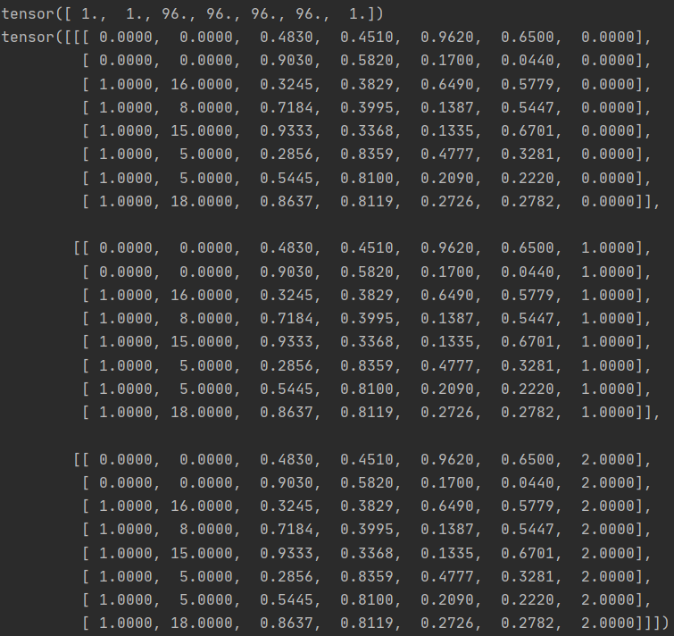
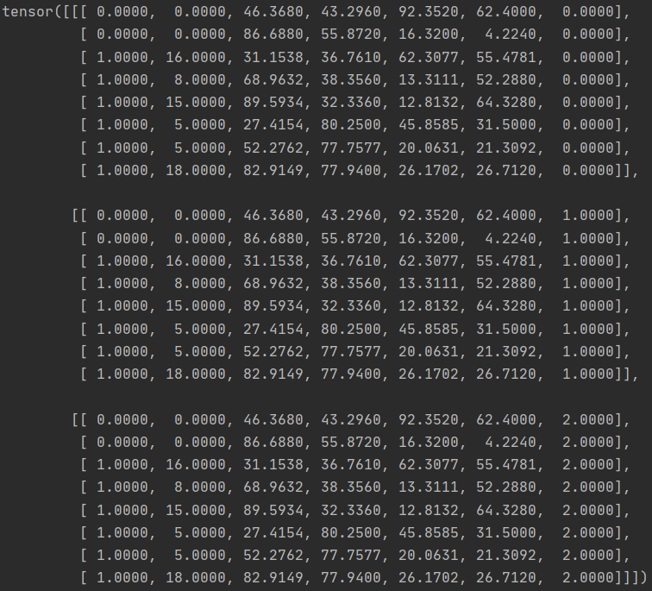
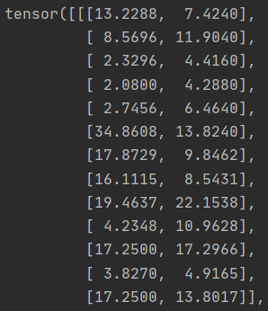
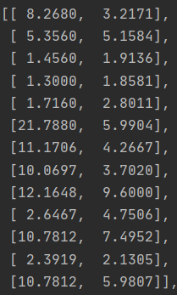


0
1
2
3
4
25

5x25

gbox
5x4
pbox
5x4
与gtbox计算iou值,
得到5个iou值
[iou0,iou1,iou2,iou3,iou4]
box的loss计算得：
lbox=(1-iou).mean()
与box匹配数5有关

12个gtbox:wh
12个gtbox

pcls: 5x20
12x7
12x7
12x7
12x2
12x2
12x2
cls的loss计算得：
交叉熵损失
与box匹配数5有关
3组anchorbox: wh

tcls: 5x20
初始化全为0
0.9
0.9
0.9
0.9
0.9

w2,h2
w1,h1
w0,h0
loss=a1*lconf+a2*lcls+a3*lbox

这里的比例阈值为4是因为：
4*pw*pw*anchorsize=gtboxsize
而pw=sigmoid(tw)<1
故gs/as=4*pw*pw<4
如果比例超过4了，即使pw为1，
也无法通过anchor来回归gtbox了

gt初始化置信度：全0
64x3x52x52
与gt框对应的网格置信度设置为1
这是target的置信度
pred conf
64x3x52x52

每个gtbox和3组anchor的宽高比例r
若gtbox>anchorbox，则r>1/r;
反之，r<1/r
conf的loss计算得：
交叉熵损失
与网格有关，与box匹配数5无关

torch.max(r,1./r).max(dim=2)[0]<4
1.先从r和1/r中取得大值
2.对max(dim=2)每一行的w,h比例取大值
3.max得到value和index,取value值与4比较
4.将比例值小于4的gtbox位置设置为true
5.最终得到的布尔矩阵代表意思：
用3组anchor来预测整张图片中的所有gtbox
有些能够很好的匹配，则认为该anchor可用来
回归这个gtbox，否则不认为这个anchor适合
用来回归
6.最后得到的anchor位置数：6+4+5
7.即一个gtbox会由多个anchor来回归，最多形成
1对3的情况，因为anchor就3组，而anchor也可能
多对一，如下：

TFTTFTFTT

FFTTFFTTF

TTTFFFTTFT

5x7
4x7
6x7
0x7
0x7
0x7

根据留下的gt去pred中
取出适配的anchor
若选出的anchor数量为0,0,0
则认为该检测头下的3组anchor
都不适合进行gtbox回归
将在其他两个检测头下再去回归

gt0
anch0

gt1
gt2由3组anchro同时进行回归,
gt4未匹配合适的anchor,
anchor0回归4个gtbox，
其余两个都回归3个gtbox
也有可能anchor为匹配合适的gtbox
这是多对多的关系

gt2

gt3
anch1

gt4

gt5
anch2

gt6

OTA
有5个gt框匹配成功了，但是选取anchor的时候，
不再只选取该gt框所在的网格中那3个anchor,
而是在gt框中心点5边距的正方形中去寻找合适的anchor
7.4
11.7
8
11
5x7
mx7

7.4
11.7
8
11
12
b_id和anchor_id不变，但是gj和gi需要增加

一个gtbox目前对应两个id: ceil_id和anchor_id

x1
y1
x2
y2
12

t:5x1x7

